G5.1
Gráfica 5.1
Pobreza multidimensional y vulnerabilidad de la población en entidades de alta cohesión social 1 México, 2008

Pobres multidimensionales
41.3 %
38.12 millones
Vulnerables por ingreso
4.7 %
4.32 millones
Población no pobre
y no vulnerable
19.6 %
18.06 millones
Vulnerables por carencia social
34.4 %
31.79 millones
 | Bienestar económico
 |  | Ingreso

 |  |  | LBE

 |  |  |  | 6 | 5 | 4 | 3 | 2 | 1 | 0

 |  |  |  | Carencias
 |  |  |  | Derechos sociales

 | 1 Se considera de alta cohesión social a los estados con polo derecho (de baja marginación) o sin polo y de baja cohesión social a los estados polarizados o con polo izquierdo (de alta marginación).

 | Fuente: Estimaciones del CONEVAL con base en el MCS-ENIGH 2008 y el Índice de Marginación 2005 del CONAPO.

G5.2
Gráfica 5.2
Pobreza multidimensional y vulnerabilidad de la población en entidades de baja cohesión social 1 México, 2008

Pobres multidimensionales
63.0 %
9.07 millones
Vulnerables por ingreso
3.2 %
0.46 millones
Población no pobre
y no vulnerable
10.2 %
1.47 millones
Vulnerables por carencia social
23.6 %
3.39 millones
 | Bienestar económico
 |  | Ingreso

 |  |  | LBE

 |  |  |  | 6 | 5 | 4 | 3 | 2 | 1 | 0

 |  |  |  | Carencias
 |  |  |  | Derechos sociales

 | 1 Se considera de alta cohesión social a los estados con polo derecho (de baja marginación) o sin polo y de baja cohesión social a los estados polarizados o con polo izquierdo (de alta marginación).

 | Fuente: Estimaciones del CONEVAL con base en el MCS-ENIGH 2008 y el Índice de Marginación 2005 del CONAPO.

GA5.3.1
Gráfica anexo 5.3.1
Pobreza multidimensional y vulnerabilidad de la población en entidades de alta cohesión social 1 según el coeficiente de Gini, México, 2008

Pobres multidimensionales
42.5 %
24.24 millones
Vulnerables por ingreso
4.7 %
2.68 millones
Población no pobre
y no vulnerable
18.2 %
10.37 millones
Vulnerables por carencia social
34.6 %
19.71 millones
 | Bienestar económico
 |  | Ingreso

 |  |  | LBE

 |  |  |  | 6 | 5 | 4 | 3 | 2 | 1 | 0

 |  |  |  | Carencias
 |  |  |  | Derechos sociales

 | 1 Se considera de alta cohesión social a los estados que tienen un coeficiente de Gini menor a la mediana del coeficiente de Gini (0.4888583) y de baja cohesión social a los estados que tienen un coeficiente de Gini mayor o igual a la mediana.

 | Fuente: Estimaciones del CONEVAL con base en el MCS-ENIGH 2008.

GA5.3.2
Gráfica anexo 5.3.2
Pobreza multidimensional y vulnerabilidad de la población en entidades de baja cohesión social 1 según el coeficiente de Gini, México, 2008

Pobres multidimensionales
46.2 %
22.95 millones
Vulnerables por ingreso
4.3 %
2.11 millones
Población no pobre
y no vulnerable
18.4 %
9.15 millones
Vulnerables por carencia social
31.1 %
15.47 millones
 | Bienestar económico
 |  | Ingreso

 |  |  | LBE

 |  |  |  | 6 | 5 | 4 | 3 | 2 | 1 | 0

 |  |  |  | Carencias
 |  |  |  | Derechos sociales

 | 1 Se considera de alta cohesión social a los estados que tienen un coeficiente de Gini menor a la mediana del coeficiente de Gini (0.4888583) y de baja cohesión social a los estados que tienen un coeficiente de Gini mayor o igual a la mediana.

 | Fuente: Estimaciones del CONEVAL con base en el MCS-ENIGH 2008.

GA5.3.3
Gráfica anexo 5.3.3
Pobreza multidimensional y vulnerabilidad de la población en entidades de alta cohesión social 1 según la razón de ingreso, México, 2008

Pobres multidimensionales
42.0 %
27.44 millones
Vulnerables por ingreso
4.8 %
3.12 millones
Población no pobre
y no vulnerable
19.2 %
12.56 millones
Vulnerables por carencia social
34.0 %
22.20 millones
 | Bienestar económico
 |  | Ingreso

 |  |  | LBE

 |  |  |  | 6 | 5 | 4 | 3 | 2 | 1 | 0

 |  |  |  | Carencias
 |  |  |  | Derechos sociales

 | 1 Se considera de alta cohesión social a los estados que tienen una razón de ingreso mayor a la mediana de la razón de ingreso (0.0871175) y de baja cohesión social a los estados que tienen una razón de ingreso menor o igual a la mediana.

 | Fuente: Estimaciones del CONEVAL con base en el MCS-ENIGH 2008.

GA5.3.4
Gráfica anexo 5.3.4
Pobreza multidimensional y vulnerabilidad de la población en entidades de baja cohesión social 1 según la razón de ingreso, México, 2008

Pobres multidimensionales
47.8 %
19.75 millones
Vulnerables por ingreso
4.0 %
1.66 millones
Población no pobre
y no vulnerable
16.8 %
6.96 millones
Vulnerables por carencia social
31.4 %
12.98 millones
 | Bienestar económico
 |  | Ingreso

 |  |  | LBE

 |  |  |  | 6 | 5 | 4 | 3 | 2 | 1 | 0

 |  |  |  | Carencias
 |  |  |  | Derechos sociales

 | 1 Se considera de alta cohesión social a los estados que tienen una razón de ingreso mayor a la mediana de la razón de ingreso (0.0871175) y de baja cohesión social a los estados que tienen una razón de ingreso menor o igual a la mediana.

 | Fuente: Estimaciones del CONEVAL con base en el MCS-ENIGH 2008.

GA5.3.5
Gráfica anexo 5.3.5
Pobreza multidimensional y vulnerabilidad de la población en entidades de alta cohesión social 1 según el índice de percepción de redes sociales, México, 2008

Pobres multidimensionales
42.4 %
42.00 millones
Vulnerables por ingreso
4.6 %
4.60 millones
Población no pobre
y no vulnerable
19.2 %
18.97 millones
Vulnerables por carencia social
33.8 %
33.49 millones
 | Bienestar económico
 |  | Ingreso

 |  |  | LBE

 |  |  |  | 6 | 5 | 4 | 3 | 2 | 1 | 0

 |  |  |  | Carencias
 |  |  |  | Derechos sociales

 | 1 Se considera de alta cohesión social a los estados con grado medio o alto de percepción de redes sociales y de baja cohesión social a los estados con grado bajo de percepción de redes sociales.

 | Fuente: Estimaciones del CONEVAL con base en el MCS-ENIGH 2008.

GA5.3.6
Gráfica anexo 5.3.6
Pobreza multidimensional y vulnerabilidad de la población en entidades de baja cohesión social 1 según el índice de percepción de redes sociales, México, 2008

Pobres multidimensionales
68.1 %
5.19 millones
Vulnerables por ingreso
2.4 %
0.18 millones
Población no pobre
y no vulnerable
7.3 %
0.56 millones
Vulnerables por carencia social
22.2 %
1.69 millones
 | Bienestar económico
 |  | Ingreso

 |  |  | LBE

 |  |  |  | 6 | 5 | 4 | 3 | 2 | 1 | 0

 |  |  |  | Carencias
 |  |  |  | Derechos sociales

 | 1 Se considera de alta cohesión social a los estados con grado medio o alto de percepción de redes sociales y de baja cohesión social a los estados con grado bajo de percepción de redes sociales.

 | Fuente: Estimaciones del CONEVAL con base en el MCS-ENIGH 2008.

M5.1
Mapa 5.1
Coeficiente de Gini según entidad federativa, México, 2008

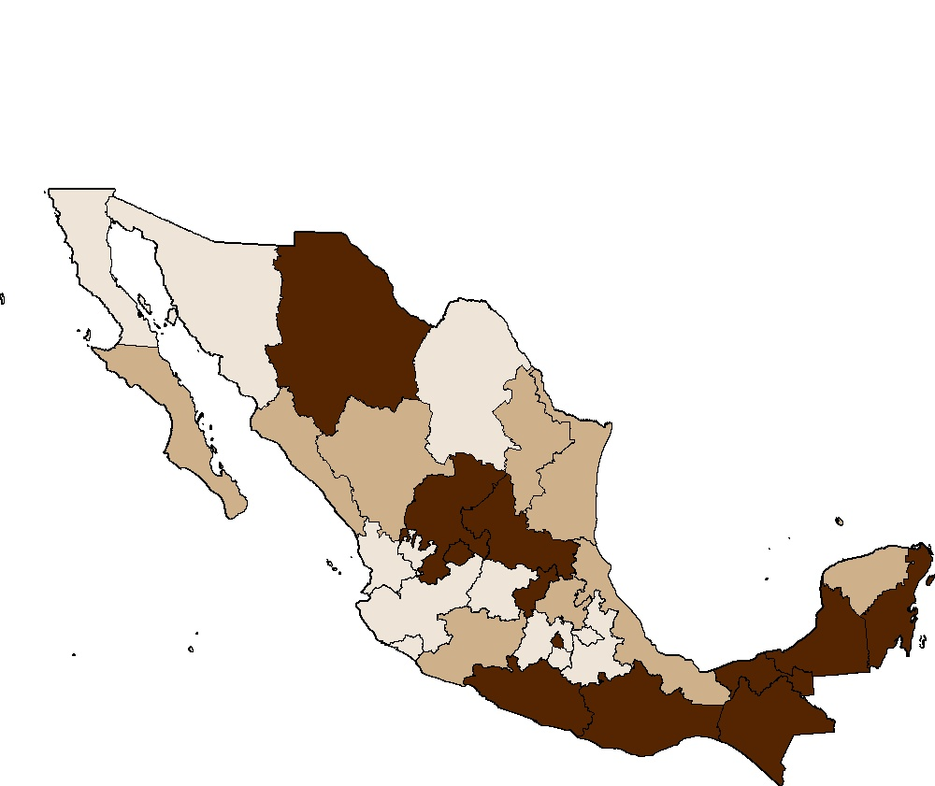

Fuente: Estimaciones del CONEVAL con base en el MCS-ENIGH 2008.

M5.2
Mapa 5.2 Razón de ingreso, según entidad federativa, México, 2008
Razón de ingreso según entidad federativa, México, 2008

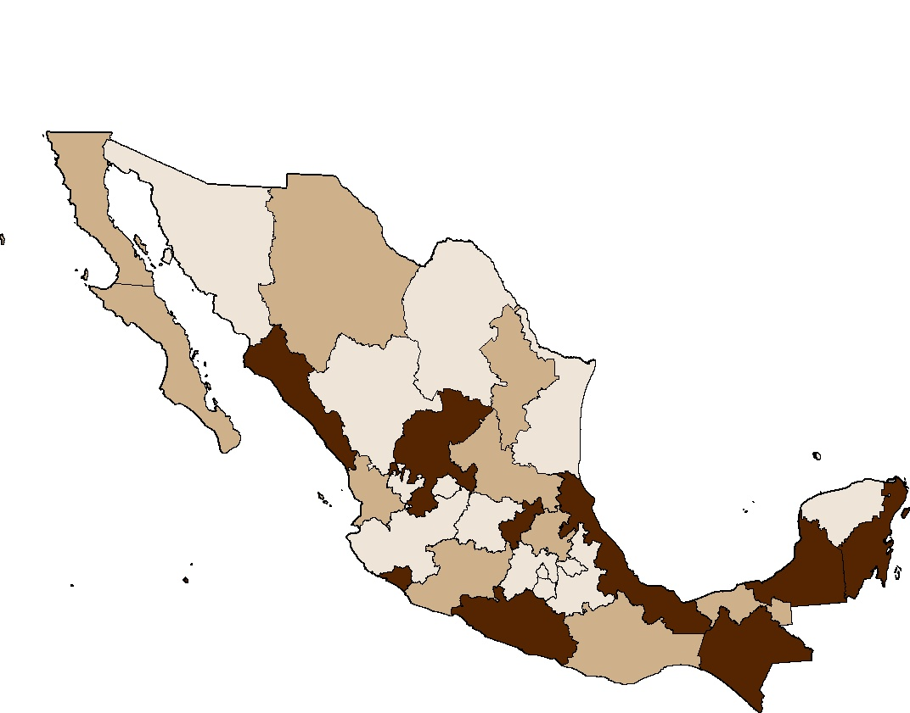

Fuente: Estimaciones del CONEVAL con base en el MCS-ENIGH 2008.

M5.3
Mapa 5.3
Polarización social según entidad federativa, México, 2008

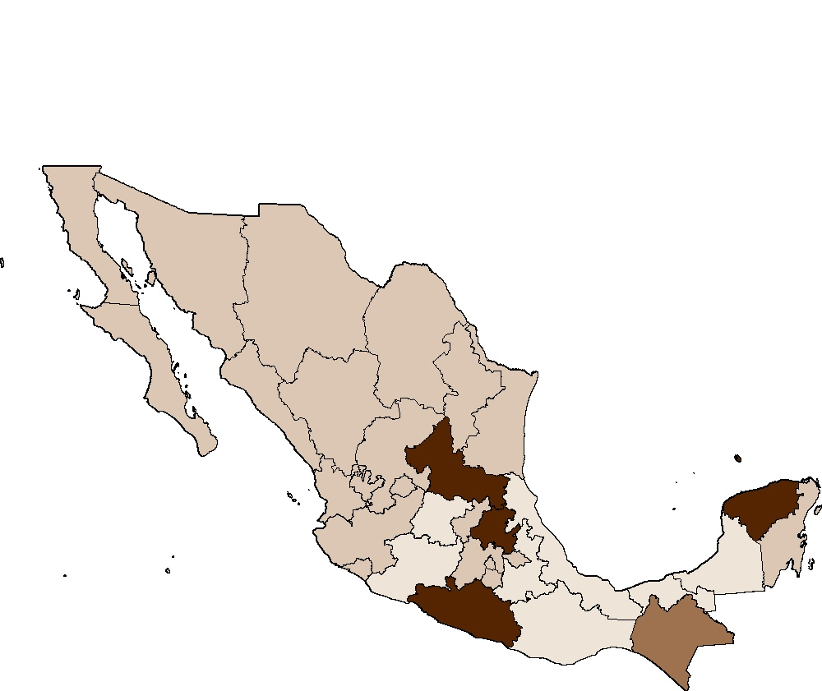

Fuente: Estimaciones del CONEVAL con base en el Índice de Marginación 2005 del CONAPO.

M5.4
Mapa 5.4
Índice de percepción de redes sociales según entidad federativa, México, 2008

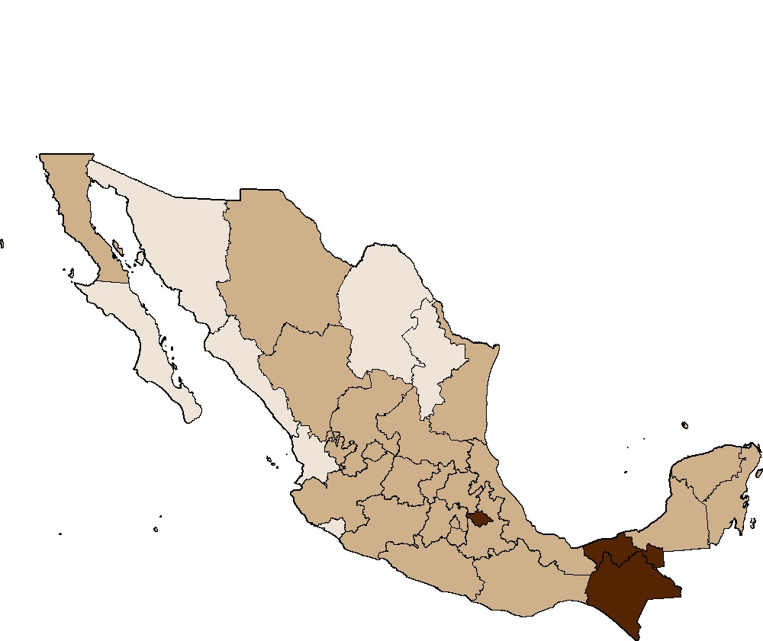

Fuente: Estimaciones del CONEVAL con base en el MCS-ENIGH 2008.

